INVENTARIO
ENTRADA
SALIDA
Tu logo/marca
INVENTARIO DE PRODUCTOS

Paleta de colores
Código | Producto | Entradas | Salidas | Stock | Precio | Importe de invetario
Prod_001 | Producto 1 | 40 | 5 | 35 | 1 | 35
Prod_002 | Producto 2 | 50 | 15 | 35 | 2 | 70
#113D85
Prod_003 | Producto 3 | 0 | 0 | 0 | 3 | 0
Prod_004 | Producto 4 | 0 | 0 | 0 | 4 | 0
Prod_005 | Producto 5 | 0 | 0 | 0 | 5 | 0
#1856BA
Prod_006 | Producto 6 | 0 | 0 | 0 | 6 | 0
Prod_007 | Producto 7 | 0 | 0 | 0 | 7 | 0
Prod_008 | Producto 8 | 0 | 0 | 0 | 8 | 0
#F57E09

#ED0000

#3F8F0A

ENTRADA
INVENTARIO
SALIDA
Tu logo/marca
ENTRADA DE PRODUCTOS

N° Factura | Fecha | Código | Producto | Cantidad
 |  | Prod_001 | Producto 1 | 10
 |  | Prod_001 | Producto 1 | 30
 |  | Prod_002 | Producto 2 | 50

SALIDA
ENTRADA
INVENTARIO
Tu logo/marca
SALIDAS DE LOS PRODUCTOS

N° Factura | Fecha | Código | Produto | Cantidad
 |  | Prod_001 | Producto 1 | 5
 |  | Prod_002 | Producto 2 | 15

El Tío Tech
 | Taller práctico de creación de un Inventario de Entradas y Salidas
Curso de Excel Intermedio

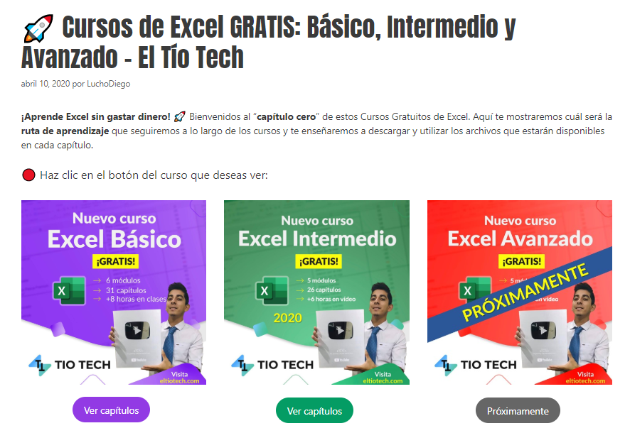

 | Aprende a crear tu inventario en: | https://eltiotech.com/cap16-creacion-inventario-parte-1/
 | Suscríbete a El Tío Tech en YouTube: | https://www.youtube.com/eltiotech
 | Visita la web para ver más tutoriales: | https://bit.ly/2BX3RdM
 | 🔴 Cursos gratis de Excel: | https://eltiotech.com/cursos-gratis-de-excel-basico-intermedio-avanzado/

 | © Todos el contenido de este curso está sujeto a derechos de propiedad por las leyes de Derechos de Autor y demás Leyes relativas Internacionales por Miguel Vela - "El Tío Tech".

Clic para ir a los cursos

